PERFORMANCE
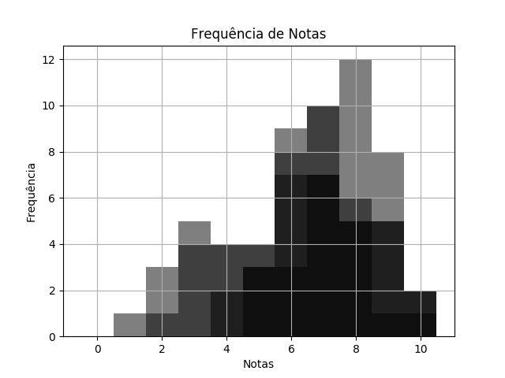
 |  | QUÍ SEM1 TPS 2 DESTRATOR.pdf |  |  | 02/03/2020 | Customers
 | RELATÓRIO DE PERFORMANCE
 |  | DESTRATORES
 | MAIOR: 10.00 | MENOR: 5.00 | MÉDIA: 7.66 | DESVIO: 1.26

 | Matriz de Destratores
 | A | B | C | D | E
Q. 1 | 0 | 0 | 0 | 38 | 0
Q. 2 | 2 | 2 | 8 | 6 | 20
Q. 3 | 36 | 1 | 0 | 1 | 0
Q. 4 | 5 | 0 | 4 | 27 | 2
Q. 5 | 0 | 0 | 37 | 1 | 0
Q. 6 | 1 | 1 | 36 | 0 | 0
Q. 7 | 5 | 32 | 1 | 0 | 0
Q. 8 | 1 | 3 | 28 | 5 | 1
Q. 9 | 2 | 4 | 29 | 0 | 3
Q. 10 | 2 | 1 | 2 | 22 | 11

